EJERCICIO 1
VERDADERO <> FALSO
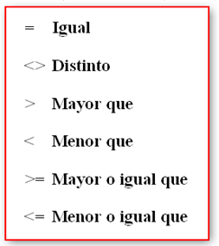
LETRA "A" | LETRA "B" | CONDICION | RESULTADO
40 | 35 | A > B | Verdadero | si
45 | 100 | A < B | Verdadero
34 | 30 | A = B | Falso
200,000 | 124,000 | A >= B | Verdadero
20 | 20 | A <= B | Verdadero
Pera | Manzana | A < > B | Verdadero
12 | 30 | A > B | Falso
500,000 | 200,000 | A <= B | Falso
Pera | Pera | A = B | Verdadero
45,000 | 34,000 | A >= B | Verdadero
12% | 50% | A > B | Falso
Playa | Campo | A < > B | Verdadero

EJERCICIO 2
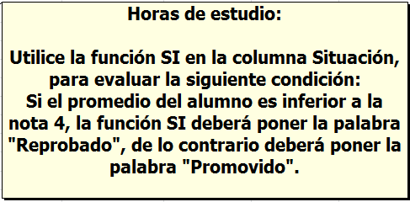
PROMEDIO <> FUNCIÓN SI

Nombres | Prueba 1 | Prueba 2 | Promedio | Situación
Alquinta, Gricely | 5.5 | 2 | 3.75 | Reprobado
Arteaga, Cyntia | 5 | 3 | 4 | Promovido
Barra, Andrea | 3.5 | 3 | 3.25 | Reprobado
Burgos, Andrés | 6.2 | 5.9 | 6.05 | Promovido
Catalán, Jimena | 4.5 | 3.5 | 4 | Promovido
Durán, Felipe | 4 | 3 | 3.5 | Reprobado
Gómez, Rosario | 6.2 | 7 | 6.6 | Promovido
Miranda, Ana | 3 | 5.8 | 4.4 | Promovido

EJERCICIO 3
Valor paseo fin de año

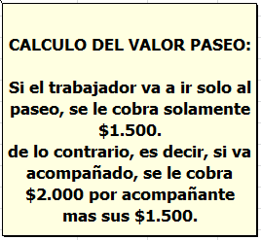
Nombres | N° Acompañantes | Valor paseo
Alquinta, Gricely | 2 | 5500
Arteaga, Cyntia | 2 | 5500
Barra, Andrea | 1 | 3500
Burgos, Andrés | 0 | 1500
Catalán, Jimena | 4 | 9500
Durán, Felipe | 1 | 3500
Gómez, Rosario | 0 | 1500
Miranda, Ana | 1 | 3500
Mora, Enrique | 0 | 1500
Olivarí, Teresa | 1 | 3500
Pérez, Fernando | 1 | 3500
Pizarro, Marcos | 0 | 1500
Rojas, Jorge | 5 | 11500
Soto, Nicolás | 1 | 3500
Tapia, Camina | 0 | 1500
Vargas, Sofía | 0 | 1500
Zapata, Juan | 1 | 3500

EJERCICIO 4
PLANILLA DE REMUNERACIONES

TENIENDO COMO REFERENCIA LA INFORMACIÓN CONSIGNADA EN LA HOJA "DATOS", DEBERÁ COMPLETAR LA SIGUIENTE TABLA CON LOS VALORES CORRESPONDIENTES.
TOTAL= SUELDO BASE - EL % CORRESPONDIENTE A LA ARP
RUT | NOMBRE Y APELLIDOS | SEXO | NOMBRE AFP | SUELDO BASE | % ARP | TOTAL
11.111.111-8 | EMILIO | MASCULINO | MAGISTER | $850,000.00 | 0.00% | $850,000
11.111.111-7 | JIMENA | FEMENINO | BANSANDER | $350,000.00 | 0.00% | $350,000
11.111.111-4 | ROSA | FEMENINO | PLANVITAL | $250,000.00 | 12.30% | $249,693
11.111.111-1 | CARLOS | MASCULINO | CUPRUM | $2,300,000.00 | 12.40% | $2,297,148
11.111.111-9 | EDUARDO | MASCULINO | PLANVITAL | $230,000.00 | 12.30% | $229,717
11.111.111-3 | JOSE | MASCULINO | MAGISTER | $200,000.00 | 0.00% | $200,000
11.111.111-2 | SERGIO | MASCULINO | HABITAT | $160,000.00 | 13.30% | $159,787
11.111.111-5 | CARMEN | FEMENINO | PROVIDA | $550,000.00 | 12.10% | $549,335
11.111.111-6 | RODRIGO | MASCULINO | SANTA MARIA | $1,800,000.00 | 0.00% | $1,800,000
11.111.112-2 | CECILIA | FEMENINO | MAGISTER | $400,000.00 | 0.00% | $400,000
11.111.112-3 | ALFREDO | MASCULINO | PLANVITAL | $1,300,000.00 | 12.30% | $1,298,401
11.111.112-1 | LISET | FEMENINO | PROVIDA | $260,000.00 | 12.10% | $259,685

NOMBRES AFP | % | CAPITAL
CAPITAL | 12.5%
CUPRUM | 12.4%
HABITAT | 13.3%
PLANVITAL | 12.3%
PROVIDA | 12.1%

EJERCICIO 6
Mes | Obra | Concepto | Valor | Promedio x meses |  | Promedio General Año | Mes Maximo Ventas | Concepto + Vendido | Total en Ventas
Abril | Brasil 678 | Gasfitería | $ 11,000 | Enero | $21,520 | $ 22,974 | Febrero | Electricidad | $ 436,500
Marzo | Gran Avenida 378 | Gasfitería | $ 11,900 | Febrero | $24,620
Abril | San Ignacio 1041 | Gasfitería | $ 16,400 | Marzo | $26,350
Febrero | Brasil 678 | Pintura | $ 17,500 | Abril | $15,800
Febrero | Brasil 678 | Electricidad | $ 17,600 | Mayo | $30,000
Enero | San Ignacio 1041 | Electricidad | $ 18,200 | Junio | $23,000
Febrero | Gran Avenida 378 | Pintura | $ 18,400 | Julio | $0
Abril | San Ignacio 1041 | Pintura | $ 20,000 | Agosto | $0
Enero | San Ignacio 1041 | Gasfitería | $ 20,100 | Septiembre | $0
Enero | Brasil 678 | Gasfitería | $ 21,400 | Octubre | $0
Junio | Gran Avenida 378 | Gasfitería | $ 23,000 | Noviembre | $0
Enero | San Ignacio 1041 | Pintura | $ 23,400 | Diciembre | $0
Enero | Gran Avenida 378 | Electricidad | $ 24,500
Marzo | Gran Avenida 378 | Electricidad | $ 25,500
Mayo | Brasil 678 | Electricidad | $ 30,000 | Total ventas x Meses |  |  | Concepto mas vendido
Marzo | Brasil 678 | Gasfitería | $ 30,600 | Febrero | $123,100 |  | Electricidad | $153,200
Febrero | San Ignacio 1041 | Pintura | $ 34,600 | Enero | $112,800 |  | Pintura | $148,900
Febrero | San Ignacio 1041 | Pintura | $ 35,000 | Marzo | $83,100 |  | Gasfitería | $134,400
Marzo | Brasil 678 | Electricidad | $ 37,400 | Abril | $58,700
GENERE UNA TABLA Y UN GRÁFICO DINÁMICOS DONDE PRESENTE UN INFORME DE LOS DATOS PRESENTADOS.
 |  |  |  | Mayo | $37,400
 |  |  |  | Junio | $30,600
 |  |  |  | Julio | $0
 |  |  |  | Agosto | $0
 |  |  |  | Septiembre | $0
 |  |  |  | Octubre | $0
 |  |  |  | Noviembre | $0
 |  |  |  | Diciembre | $0

